画面遷移図
画面遷移図

※以下記載の番号は、各画面シートの画面レイアウト・項目説明欄の番号を参照

ログイン画面(Login)
タスク一覧画面(TaskList)
③ログインボタン押下

⑤ログアウトボタン押下

ログイン画面
画面名 |  | ログイン画面 |  |  |  |  |  |  |  | 画面ID |  | Login
画面説明
タスク管理アプリにログインする画面。
画面レイアウト
◆初期表示時
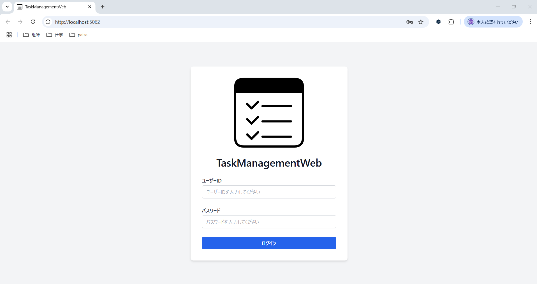

①

②

③

◆入力時

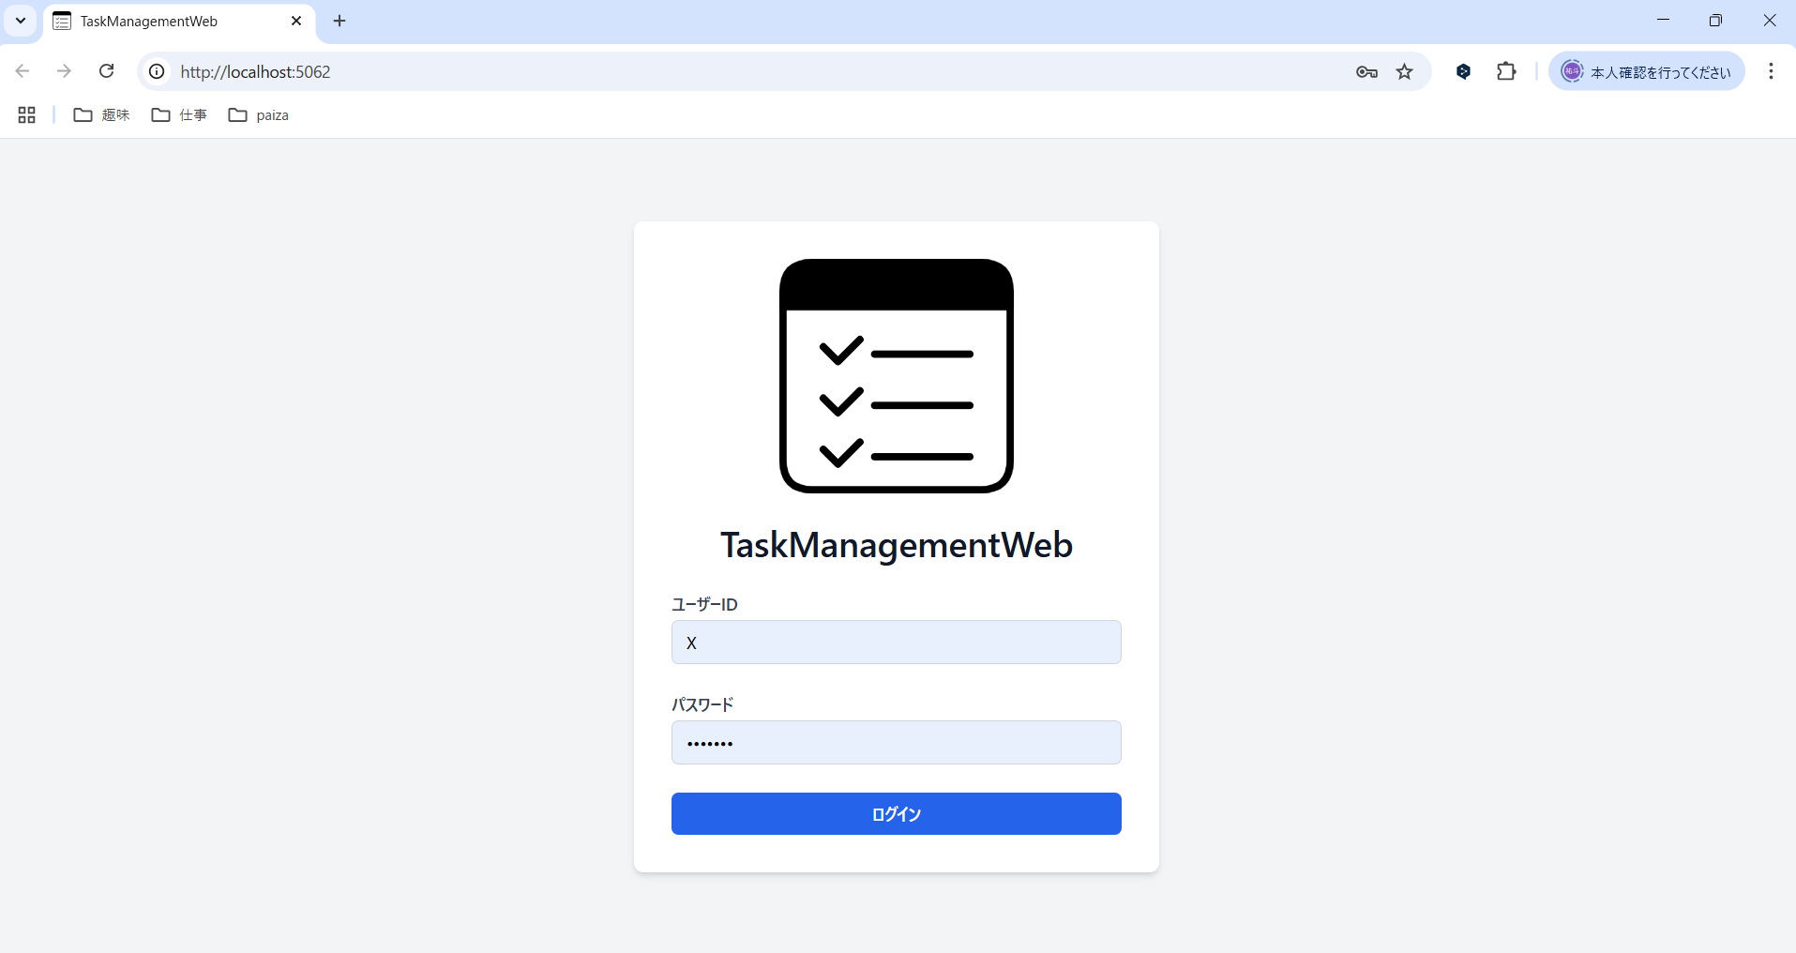

項目説明
No. | 項目名 |  | 種別 | I/O | 文字種 | 最大桁数 | 最小桁数 | 必須 | 初期値 |  | 備考
① | ユーザーID入力欄 |  | テキストボックス | I | 全角半角文字列 | 20 | 1 | 〇 | - |  | プレースホルダーとして、「ユーザーIDを入力してください」の文字を表示する。
② | パスワード入力欄 |  | パスワードボックス | I | 全角半角文字列 | 20 | 7 | 〇 | - |  | プレースホルダーとして、「パスワードを入力してください」の文字を表示する。
③ | ログインボタン |  | ボタン | - | - | - | - | - | -
処理説明
③ログインボタン押下時 |  |  | 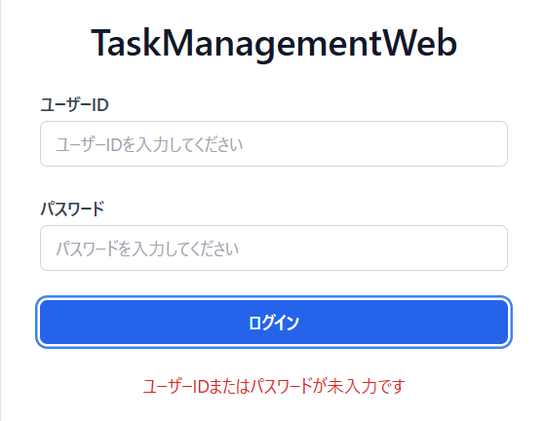 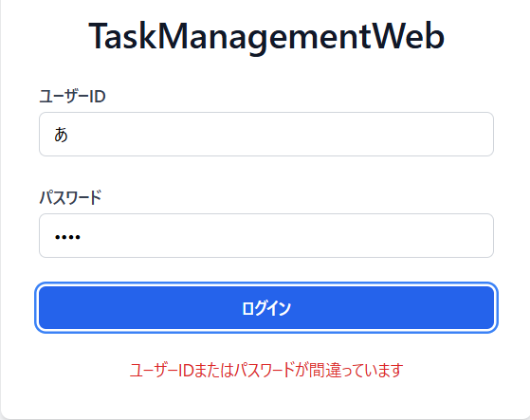 ＜1. 入力値チェック＞ ◆①ユーザーID入力欄、または②パスワード入力欄が未入力の場合、エラーメッセージ「ユーザーID、またはパスワードが未入力です」を表示する。 ①ユーザーID入力欄と②パスワード入力欄が入力されている場合、以降の処理を実施する。 ＜2. ログインチェック＞ ◆入力値がユーザーテーブルの「ユーザーID」、「パスワード」と一致した場合、タスク一覧画面へ遷移する。 入力値がユーザーテーブルの「ユーザーID」、「パスワード」と一致しない場合、エラーメッセージのダイアログ「ユーザーID、またはパスワードが間違っています」を表示する。

タスク一覧画面
画面名 |  | タスク一覧画面 |  |  |  |  |  |  |  |  | 画面ID | TaskList
画面説明
タスクの一覧を表示する画面。
画面レイアウト
◆初期表示時
◆エラーメッセージのダイアログ
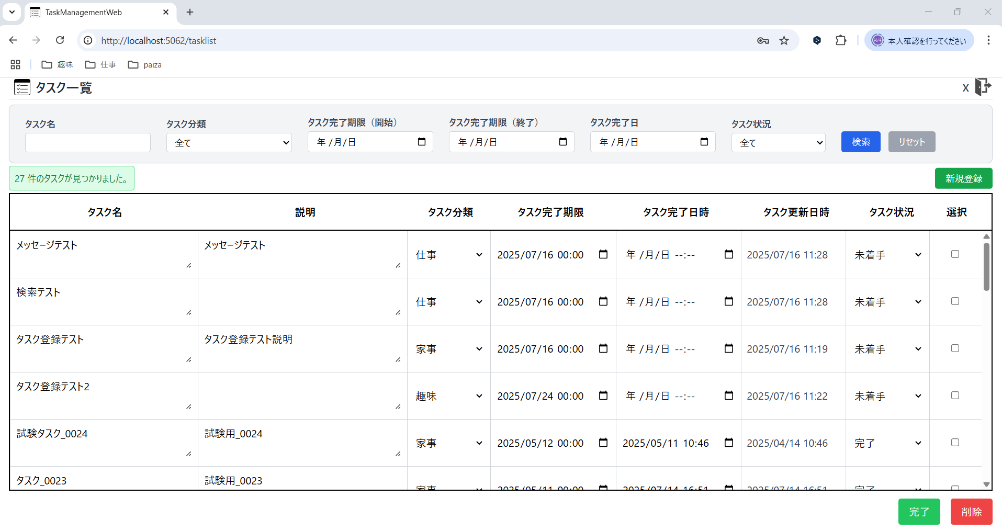
・検索時のエラーメッセージ

②
①
③
④
⑤
⑥
⑦
⑧
⑨
⑩
⑫
⑪
・完了ボタン押下時のエラーメッセージ

⑬

⑭
⑮
◆タスクの修正時

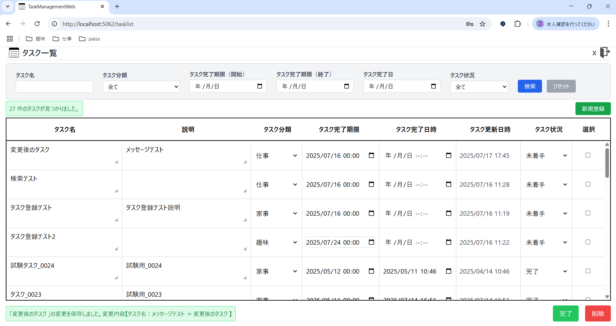

⑯

項目説明
No. | 項目名 |  | 種別 | I/O | 文字種 | 最大桁数 | 最小桁数 | 必須 | 初期値 | 備考
① | ログインユーザーID |  | その他 | O | 全角半角文字列 | 20 | 1 | 〇 | ユーザーテーブルの「ユーザーID」 | タスク管理アプリにログインしたユーザーのユーザーIDを表示する。
② | ログアウトボタン |  | ボタン | - | - | - | - | - | -
③ | タスク名検索欄 |  | テキストボックス | I | 全角半角文字列 | 15 | 0 | - | -
④ | タスク分類検索欄 |  | プルダウン | I | 全角文字列 | - | - | - | 全て | プルダウンには、「全て」,「仕事」,「家事」,「趣味」を表示する。 ※タスク分類テーブルから、タスク分類名（仕事、家事、趣味）を取得する。
⑤ | タスク完了期限検索欄（開始日） |  | その他 | I | 日付 | - | - | - | -
⑦ | タスク完了期限検索欄（終了日） |  | その他 | I | 日付 | - | - | - | -
⑨ | タスク完了日時検索欄 |  | その他 | I | 日付 | - | - | - | -
⑪ | タスク状況検索欄 |  | プルダウン | I | 全角文字列 | - | - | - | 全て | プルダウンには、「全て」,「未着手」,「着手中」,「完了」を表示する。
⑫ | 検索ボタン |  | ボタン | - | - | - | - | - | -
⑬ | 検索条件リセットボタン |  | ボタン | - | - | - | - | - | -
⑭ | タスク検索UIメッセージ |  | その他 | - | - | - | - | - | -
⑮ | タスク名 |  | テキストボックス | O | 全角半角文字列 | - | 1 | 〇 | タスクテーブルの「タスク名」 | 初期表示時は、ログインしたユーザーに応じた、タスクテーブルのデータを全て表示する。 また、タスク完了期限がシステム日付に近い順にソートする。
 | 説明 |  | その他 | O | 全角半角文字列 | - | 0 | - | タスクテーブルの「説明」
 | タスク分類 |  | その他 | O | 全角文字列 | 2 | 2 | 〇 | タスク分類テーブルの「タスク分類名」
 | タスク完了期限 |  | その他 | O | 日付 | - | - | 〇 | タスクテーブルの「タスク完了期限」
 | タスク完了日時 |  | その他 | O | 日付 | - | - | - | タスクテーブルの「タスク完了日時」
 | タスク更新日時 |  | その他 | O | 日付 | - | - | 〇 | タスクテーブルの「タスク更新日時」
 | タスク状況 |  | その他 | O | 全角文字列 | 3 | 2 | 〇 | タスクテーブルの「タスク状況」
 | 選択 |  | チェックボックス | I | - | - | - | - | -
⑯ | 完了ボタン |  | ボタン | - | - | - | - | - | -
⑰ | 削除ボタン |  | ボタン | - | - | - | - | - | -
⑱ | タスク編集UIメッセージ |  | その他 | - | - | - | - | - | -
処理説明
⑤ログアウトボタン押下 |  |  | ログアウトして、ログイン画面に遷移する。
⑨⑪⑬のカレンダーのボタンを押下 |  |  | ＜1. ⑨⑪⑬のカレンダーのボタン押下＞ ◆カレンダーが表示され、日付を選択することで、選択した日付が各検索欄に入力される。 ＜2.削除ボタンを押下 ＞ ◆カレンダーから日付を選択後、削除ボタンを押下することで、各検索欄に入力されている日付が削除される。
⑮検索ボタン押下 |  |  | ＜1. 入力値チェック＞ ◆ ⑧タスク完了期限検索欄（開始日）に入力された日付が、⑩タスク完了期限検索欄（終了日）の日付より後だった場合、タスク検索UIメッセージに、赤背景で「タスク完了期限(開始日)は、タスク完了期限(終了日)と同じか、前の日付を設定してください。」を表示する。 タスク完了期限（開始日）が、タスク完了期限（終了日）と同じ、または前の日付である場合、以降の処理を実施する。 ＜2. 検索結果表示＞ ◆タスクテーブルから、⑥タスク名検索欄, ⑦タスク分類検索欄, ⑧⑩タスク完了期限検索欄（開始日～終了日）, ⑫タスク完了日時検索欄, ⑭タスク状況検索欄で設定された検索条件、全てに合致するタスクを⑱に表示する。 ※1 ⑥, ⑧⑩, ⑫の検索欄が空白の場合や、⑦, ⑭の値が「全て」の場合は検索条件に加えない。 ※2 ⑧か⑩のどちらかの検索欄のみ入力されている場合、⑧のみの場合は、入力されたタスク完了期限（開始日）以降のタスク、⑩のみの場合は、入力されたタスク完了期限（終了日）以前のタスクを表示する。 ※3 タスクテーブルのタスク名は、部分一致で検索する。 ◆検索条件に一致するタスクが存在しない場合、タスク検索UIメッセージに、赤背景で「検索条件に一致するタスクはありませんでした。」を表示する。
⑯新規作成ボタン押下 |  |  | タスク詳細画面に遷移する。
⑰検索条件リセットボタン押下 |  |  | ⑥タスク名検索欄, ⑧⑩タスク完了期限検索欄（開始日～終了日）, ⑫タスク完了日時検索欄に入力されている値を削除し、⑦タスク分類検索欄の値を「全て」、⑭タスク状況検索欄の値を「未完了」に変更する。 また、⑱タスク一覧は上記の初期表示状態の検索条件で検索した結果を表示する。（⑱タスク一覧の選択のチェックボックスの選択状態もリセットする。）
⑱タスク名のリンクをクリック |  |  | タスク詳細画面に遷移する。
1
5
4
3
2
⑲ページング処理 |  |  | ＜1. ページング処理＞ ◆タスクテーブルのデータを1ページ当たり5件ずつ表示する。 ＜2. ページングボタン＞ ◆ページング機能のレイアウト 1.最初に移動ボタン 処理説明）最初のページに移動する。 2.前へ戻るボタン 処理説明）1ページ前のページに移動する。 3.現在のページ番号/総ページ数 4.次に移動ボタン 処理説明）次のページに移動する。 5.最後に移動ボタン 処理説明）最後のページに移動する。
⑳削除ボタン押下 |  |  | 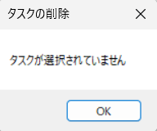 ＜1. タスク削除時の確認ダイアログ表示＞ ◆「いいえ」を選択で、ダイアログを閉じる。 「はい」を選択で、以降の処理を実施する。 ＜2. タスクの削除＞ ◆⑱の選択のチェックボックスが選択されているタスクを削除し、設定されている検索条件で検索した結果を再表示する。 ※チェックボックスが選択されていない状態で、⑳削除ボタンを押下した場合、以下のダイアログを表示する。
㉑完了ボタン押下 |  |  | 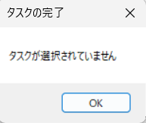 ＜1. 入力値チェック＞ ◆完了済みのタスクの⑱の選択のチェックボックスを選択していた場合、エラーメッセージのダイアログ「選択したタスクは既に完了済みです。」を表示する。 ＜2. タスク完了時の確認ダイアログ表示＞ ◆「いいえ」を選択で、ダイアログを閉じる。 「はい」を選択で、以降の処理を実施する。 ＜3. タスクの完了＞ ◆⑱の選択のチェックボックスが選択されているタスクのタスク状況を「完了」に、タスク更新日時を「完了した日時」に更新し、設定されている検索条件で検索した結果を再表示する。 ※チェックボックスが選択されていない状態で、㉑完了ボタンを押下した場合、以下のダイアログを表示する。

タスク登録画面
画面名 |  | タスク一覧画面 |  |  |  |  |  |  |  | 画面ID |  | TaskDetail
画面説明
タスクの新規登録、既存のタスクの情報修正を行う画面。
画面レイアウト
◆タスク一覧画面の⑯新規作成ボタン押下時
①
②
③
◆タスク一覧画面の⑱タスク名のリンクをクリック時
◆エラーメッセージのダイアログ
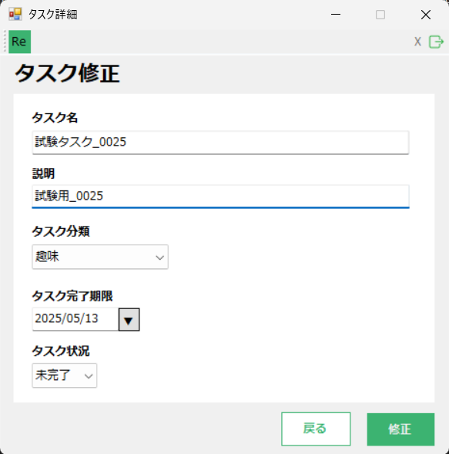 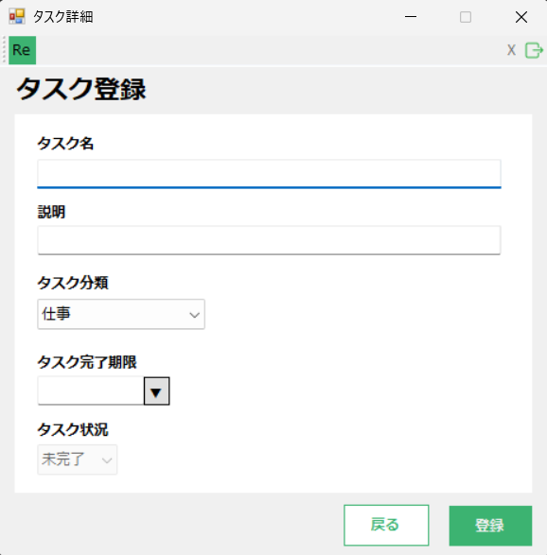 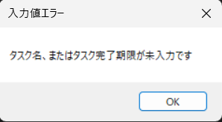 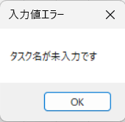
・登録/修正時のエラーメッセージ

④
⑦
⑤

⑧

⑨

⑩

⑪
⑫

⑬
⑭
⑥
⑮

項目説明
No. | 項目名 |  | 種別 | I/O | 文字種 | 最大桁数 | 最小桁数 | 必須 | 初期値 |  | 備考
① | ウィンドウ最小化ボタン |  | ボタン | - | - | - | - | - | -
② | ウィンドウ最大化ボタン |  | ボタン | - | - | - | - | - | - |  | 非活性状態。
③ | ウィンドウ閉じるボタン |  | ボタン | - | - | - | - | - | -
④ | ログインユーザーID |  | その他 | O | 全角半角文字列 | 20 | 1 | 〇 | ユーザーテーブルの「ユーザーID」 |  | タスク管理アプリにログインしたユーザーのユーザーIDを表示する。
⑤ | ログアウトボタン |  | ボタン | - | - | - | - | - | -
⑥ | 戻るボタン |  | ボタン | - | - | - | - | - | -
⑦ | タスク詳細画面タイトル |  | その他 | - | - | - | - | - | - |  | ◆タスク一覧画面の⑯新規作成ボタン押下時 「タスク登録」を表示する。 ◆タスク一覧画面の⑱タスク名のリンクをクリック時 「タスク修正」を表示する。
⑧ | タスク名入力欄 |  | テキストボックス | IO | 全角半角文字列 | 15 | 1 | 〇 | タスクテーブルの「タスク名」 |  | ◆タスク一覧画面の⑯新規作成ボタン押下時 空欄で表示する。 ◆タスク一覧画面の⑱タスク名のリンクをクリック時 タスク一覧画面でクリックしたタスクの「タスク名」を初期値として表示する。
⑨ | 説明入力欄 |  | テキストボックス | IO | 全角半角文字列 | 30 | 0 | - | タスクテーブルの「説明」 |  | ◆タスク一覧画面の⑯新規作成ボタン押下時 空欄で表示する。 ◆タスク一覧画面の⑱タスク名のリンクをクリック時 タスク一覧画面でクリックしたタスクの「説明」を初期値として表示する。
⑩ | タスク分類入力欄 |  | プルダウン | IO | 全角文字列 | 2 | 2 | 〇 | 仕事/タスクテーブルの「タスク分類」 |  | ◆タスク一覧画面の⑯新規作成ボタン押下時 「仕事」を初期値として表示する。 ◆タスク一覧画面の⑱タスク名のリンクをクリック時 タスク一覧画面でクリックしたタスクの「タスク分類」を初期値として表示する。 プルダウンには、「仕事」,「家事」,「趣味」を表示する。 ※1 タスク分類テーブルから、タスク分類名（仕事、家事、趣味）を取得する。 ※2 例は、タスク一覧画面の⑦タスク分類検索欄を参照。
⑪ | タスク完了期限入力欄 |  | テキストボックス | IO | 日付 | - | - | 〇 | タスクテーブルの「タスク完了期限」 |  | ◆タスク一覧画面の⑯新規作成ボタン押下時 空欄で表示する。 ◆タスク一覧画面の⑱タスク名のリンクをクリック時 タスク一覧画面でクリックしたタスクの「タスク完了期限」を初期値として表示する。
⑫ | タスク完了期限入力ボタン |  | ボタン | - | - | - | - | - | -
⑬ | タスク状況入力欄 |  | プルダウン | IO | 全角文字列 | 3 | 2 | 〇 | 未完了/タスクテーブルの「タスク状況」 |  | ◆タスク一覧画面の⑯新規作成ボタン押下時 「未完了」を初期値として表示し、変更不可とする。 ◆タスク一覧画面の⑱タスク名のリンクをクリック時 タスク一覧画面でクリックしたタスクの「タスク状況」を初期値として表示する。 プルダウンには、「未完了」,「完了」を表示する。 ※ 例は、タスク一覧画面の⑭タスク状況検索欄を参照。
⑭ | 登録ボタン |  | ボタン | - | - | - | - | - | -
⑮ | 修正ボタン |  | ボタン | - | - | - | - | - | -
処理説明
①ウィンドウ最小化ボタン押下 |  |  | タスク管理アプリのウィンドウを最小化する。
②ウィンドウ最大化ボタン押下 |  |  | 非活性状態のため、何も処理が起こらない。
③ウィンドウ閉じるボタン押下 |  |  | タスク管理アプリのウィンドウを閉じる。
⑤ログアウトボタン押下 |  |  | ログイン画面に遷移する。
⑥戻るボタン押下 |  |  | タスク一覧画面に遷移する。
⑫タスク完了期限入力ボタン押下 |  |  | 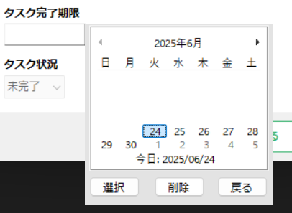 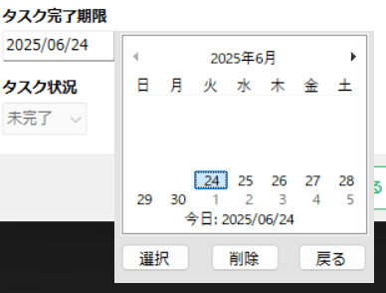 ＜1. ⑫のボタン押下＞ ◆カレンダーが表示され、カレンダーから日付を選択する。 ※タスク登録時に表示されるカレンダーは過去の日付を選択できない。 ＜2.選択 or 削除 or 戻るボタン押下＞ ◆カレンダーから日付を選択後、選択ボタンを押下することで、⑪タスク完了期限入力欄にカレンダーで選択した日付が入力される。 ◆戻るボタン押下で、カレンダーから日付を入力するフォームが閉じる。（カレンダーの外をクリック時もカレンダーのフォームが閉じられる。） ◆削除ボタン押下で、⑪タスク完了期限入力欄に入力された日付が削除される。
⑭登録ボタン押下 |  |  | 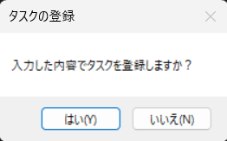 〇タスク一覧画面の⑯新規作成ボタン押下時の場合 ＜1. 入力値チェック＞ ◆⑧タスク名入力欄、または⑪タスク完了期限入力欄が未入力の場合、エラーメッセージのダイアログ「タスク名、またはタスク完了期限が未入力です」を表示する。 ⑧タスク名入力欄と⑪タスク完了期限入力欄が入力されている場合、以降の処理を実施する。 ＜2. タスク登録時の確認ダイアログ表示＞ ◆「いいえ」を選択で、ダイアログを閉じる。 「はい」を選択で、以降の処理を実施する。 ＜3. タスクの登録＞ ◆⑧タスク名入力欄、⑨説明入力欄、⑩タスク分類入力欄、⑪タスク完了期限入力欄、⑬タスク状況入力欄（未完了固定）に入力された値を、ログインしたユーザーのタスクとしてタスクテーブルに登録する。 また、登録したタスクのタスク更新日に「タスク登録時の日時」を設定する。 ＜4. タスク詳細画面再表示＞ ◆タスクの登録後、タスク一覧画面の⑯新規作成ボタン押下時のタスク詳細画面を再表示する。（⑧タスク名入力欄、⑨説明入力欄、⑪タスク完了期限入力欄が空欄、⑩タスク分類入力欄が「仕事」、⑬タスク状況入力欄（未完了固定）の状態。）
⑮修正ボタン押下 |  |  | 〇タスク一覧画面の⑱タスク名のリンクをクリック時 ＜1. 入力値チェック＞ ◆⑧タスク名入力欄が未入力の場合、エラーメッセージのダイアログ「タスク名が未入力です」を表示する。 ⑧タスク名入力欄が入力されている場合、以降の処理を実施する。 ＜2. タスク修正時の確認ダイアログ表示＞ ◆「いいえ」を選択で、ダイアログを閉じる。 「はい」を選択で、以降の処理を実施する。 ＜3. タスクの修正＞ ◆タスク一覧画面でタスク名をクリックしたタスクのタスク名、説明、タスク分類、タスク完了期限、タスク状況を、⑧タスク名入力欄、⑨説明入力欄、⑩タスク分類入力欄、⑪タスク完了期限入力欄、⑬タスク状況入力欄に入力された値に更新する。 また、修正したタスクのタスク更新日を「修正時の日時」に更新する。 ※タスク状況が「完了」のタスクを「未完了」に修正した場合、修正したタスクのタスク完了日を削除する。 タスク状況が「未完了」のタスクを「完了」に修正した場合、修正したタスクのタスク完了日に、「修正時の日時」を設定する。 ＜4. タスク一覧画面に遷移＞ ◆タスクの修正後、タスク一覧画面に遷移する。

